Sheet1
No | id barang | Gambar | Nama Produk | Spesifikasi | Harga | ID merk | stock
1 |  | 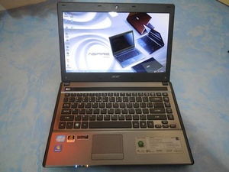 | Acer Aspire 4755G core i7 2670QM 2,2Ghz (8CPUs) | Acer 4755G. 2nd second hand singapore. 98%muluss... lecet sedikit di cover. belum pernah bongkar. proc. intel core i7 2670QM (gen 2) 2,2GHz up to 3,1Ghz with turbo bost. 8CPUs. Hdd.750gb. Ram.4gb. Dual vga intel hd 64bit. Nvidia Gt 540M cuda. 2gb 128 bit. cocok buat yg hobi game. grafis.disgn. kelengkapan. laptop.tas.carger.mouse.mouspad. | Rp 4.600.000
2 |  | 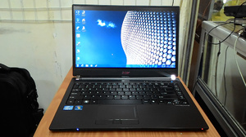 | Acer TravelMate 8481 Core i5|4GB|HDD+SSD|WIN7 PRO 64 | Corei5-2467 @1,6OGhz RAM DDR3 4.0 GB HDD 500 GB SATA SSD 60 GB SATA LAN/WIFI/USB 3.0 CAMERA/HDMI eSATA/CARD READER VGA INTEL HD 3OOO Layar LED 14 inch WIDE Resolusi 1366 X 768 Windows 7 Pro 64 BITBody Mulus Standart Pemakaian Engsel Normal Layar Terang Jernih Soun Normal Batere 30 Menit ======================= Kelengkapan : UNIT BATERE TAS CHARGER | Rp 4.250.000
3 |  | 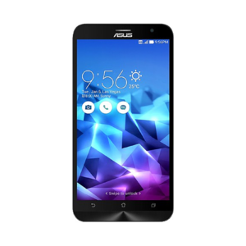 | Asus Zenfone 2 Deluxe ZE551ML 4GB RAM | Konsep desain Asus Zenfone 2 Deluxe bermula dari keindahan kristal yang terlihat murni, alami, indah namun kuat. Asus Zenfone 2 Deluxe hadir dengan layar full HD berukuran 5.5 inchi pada ukuran bodi yang tetap mini berkat adanya pengurangan lebar bezel dikeempat sisinya. Didukung oleh prosesor 64-bit Super Quad-Core 2.3 GHz Intel Atom Z3580, dan merupakan smartphone pertama didunia yang menggunakan RAM sebesar 4GB. Dilengkapi pula dengan koneksi 4G LTE dengan kecepatan download mencapai 250 Mbps maka Asus Zenfone 2Deluxe mampu menghasilkan kinerja melebihi batas harapan Anda. | Rp 4.500.500
4 |  | 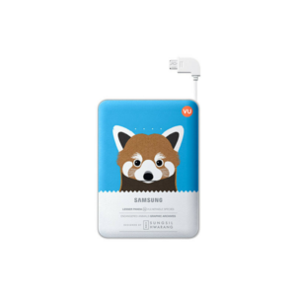 | Battery Pack Samsung Animal edition 8400 mAh | kabel internal micro 5-pin yang bisa langsung digunakan sebagai konektor. Ukurannya yang ramping, membuat Samsung Battery Pack Animal edition sangat fleksibel untuk dibawa kemana-mana saat bepergian. Dan optimal untuk pengisian baterai perangkat mobile lebih dari satu kali berkat kapasitas 8400 mAh yang dimilikinya. | Rp 634.500
5 |  | 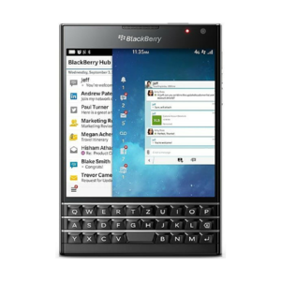 | BlackBerry Passport | Dirancang untuk penjelajahan web, membaca, mengedit, dan pengalaman melihat peta yang lebih baik. BlackBerry Passport membawa keyboard kami yang khas ke tingkat berikutnya. Keyboard fisik memberi akurasi mengetik yang lebih baik dan memberi Anda layar yang lebih besar untuk melihat. Keyboard ini juga berfungsi melalui sentuhan, sehingga Anda dapat melakukan banyak fungsi secara langsung pada keyboard. Begitu responsif terhadap sentuhan sehingga Anda dapat menggulir halaman web, flick, mengetik atau menggeser di sepanjang tombol untuk memindahkan kursor. | Rp 7.850.000
6 |  | 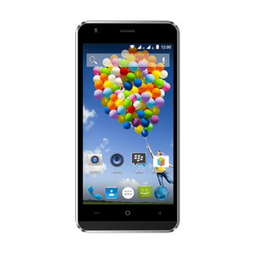 | Evercoss Winner Y Ultra | Layar IPS berukuran 5 inchi, Kamera bersolusi tingi 8 MP dan 2 MP dan prosesor quad-core 1.3 GHz dan RAM 2GB | Rp 1.075.000
7 |  |  | ASUS GL552JX-X0305D CORE I7 4750 | Processor CORE i7-4750HQ.speed2.0-3.2GHz,Memory 4GB, DDR3L,Hard Disk 1TB,Graphic Card NVIDIA GTX950M 4GB,Screen 15.6" HD,Interface 1x Combo (In & Out) Audio Jack, 1x USB 2.0, 2x USB 3.0, Card Reader Port, HDMI Port, RJ-45 Port ,Networking Wireless Integrated IEEE 802.11b/g/n,Baterai 4Cells,OS DOS free bag backpack,GARANSI RESMI ASUS INDONESIA 2TAHUN | Rp 12.200.000
8 |  | 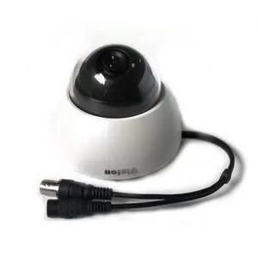 | kamera cctv indoor termurah | CCTV Kamera Indoor 1/4 inch Color Cmos 500 TVL Minimum Illumination : 2 lux Viewing Range : 15 meter Power supply 12 V DC Standard lense 3.6 mm, Daya Konsumsi 350mA | Rp 250.000
9 |  | 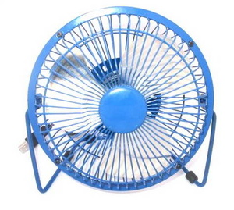 | Kipas Angin USB mini Fan Body Besi | Design modern, Bisa disesuaikan diputar 360 derajat ke atas & bawah, Ada tombol ON/OFF, Motornya menggunakan teknologi hemat listrik, Rangka besi stabil dan kuat. Dimensi= 15 x 9 x 14.5 cm (panjang x lebar x tinggi). Diameter kipasnya = 13 cm warna: Biru & Hitam | Rp 42.000
10 |  | 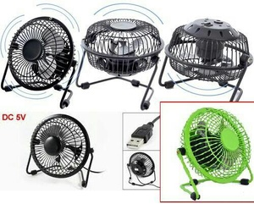 | kipas mini usb body besi | setara kipas 6inchi, suara halus body besi baling2 besi swit on /of Warna : hitam & biru muda warna : Konfirmasi Sebelum Order | Rp 80.000
11 |  |  | lampu tidur proyektor parist saint germain ( PsG ) | tinggi : 13 cm diameter 11 cm include adaptor + kabel , dapat di operasikan menggunakan batrai AA 3pcs ( belum include ) . | Rp 63.000
12 |  | 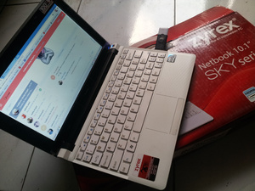 | Laptop Netbook Zyrex SKY LW1223BL Intel Atom N2600, 2nd Normal Unit | procecor = Intel Atom N2600 kondisi = 2nd Normal ram ddr2 = 2GB harddisk = 160GB layar = LED 10,1" kelengkapan adaptor => baterai ok => Plus Dus Aseli nya => garansi 1 bulan | Rp 1.185.000
13 |  | 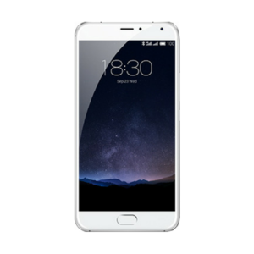 | Meizu Pro 5 - 32 GB | layar 1080p berukuran 5.7 inchi. lyaitu prosesor Exynos 7420 octa-core 64 bit dan GPU octa-core Mali-T760kamera 21.1 Megapiksel yang terintegrasi dengan PDAF phase focusing dan laser-assisted focusing. | Rp 7.290.000
14 |  | 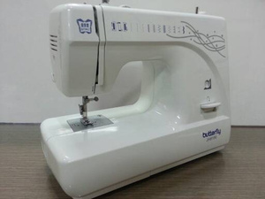 | Mesin Jahit BUTTERFLY JH8190S (Portable) | Merk : BUTTERFLY Tipe : JH 8190S Kelas Mesin : Portable Multifungsi Made In : China Listrik : 70 Watt Specs : 11 fungsi jahitan + 1 fungsi Lobang Kancing 4 step Lobang Kancing Posisi Spool Bawah LED Lamp built-in Free Arm | Rp 1.350.000
15 |  | 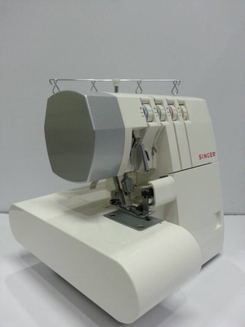 | Mesin Obras SINGER 14SH754 (Portable) | Merk : SINGER (USA) Tipe : 14SH754 Kelas Mesin : Portable Multifungsi* Specs : - Obras Multifungsi - Bisa digunakan sebagai Obras Benang 2, 3 atau 4 - Bisa digunakan sebagai Necci atau Flatlock - Ada Differential Feed (Bisa membuat bahan bergelombang ataupun mengobras bahan yang bergelombang) - Multi Colored Threader (Memudahkan memasukkan jalan benang) - Free Arm (Mampu menjahit bahan tubular) - Listrik 90 Watt | Rp 3.750.000
16 |  | 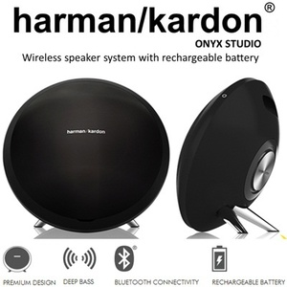 | Portable Speaker Harman Kardon Bluetooth Speaker Onyx Studio | No. of channels : 4 Transducers : 2 x 3 woofers, 2 x 3/4 tweeters, 2 passive radiators Bi-amplification : 4 x 15W Maximum SPL : 95dB @1m Power requirement : 100 240V AC, 50/60 Hz Power adaptor : 19V, 2.0A uilt-in battery : 3.7V, 2600mAh, Cylindrical Lithium-ion rechargeable battery Power consumption : 38W Maximum < 1W standby Speaker impedance : 4 ohm per speaker Frequency response : 60Hz 20kHz Frequency range : 2402MHz 2480MH Transmitter power : >4dBm Modulation : GFSK/4-DQPSK/8-DPSK Wireless : Bluetooth 3.0 A2DP v1.3 AVRCP v1.5 A17Dimensions (Dia x W x H) : 280mm x 161mm x 260mm | Rp 1.399.000
17 |  | 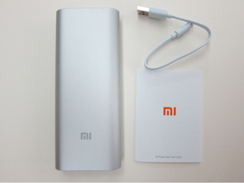 | Powerbank Xiaomi 16.000mah Original | Powerbank Xiaomi 16.000mah Original! | Rp 350.000
18 |  | 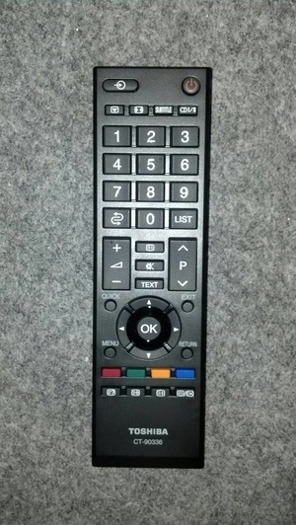 | REMOTE TV LCD LED LG CT-90336 ORIGINAL | BISA DIGUNAKAN UNTUK SEMUA TV LCD LED TOSHIBA,KHUSUSNYA UKURAN 24" KE ATAS DAPAT DIGUNAKAN JUGA UNTUK REMOTE TV TOSHIBA CT-90380 | Rp 65.000
19 |  | 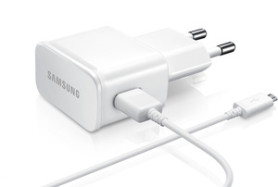 | SAMSUNG Charger 10W Travel Adapter ETA-U90EWE Galaxy Note 2 Original | Connector interface : Micro USB input : 100-200V / 50-60Hz 0.35A Output : 5.0V===2.0A ( FAST CHARGER ) Package : RETAIL PACKING / KOTAK SAMSUNG ASLI GARANSI 6 BULAN | Rp 115.000
20 |  | 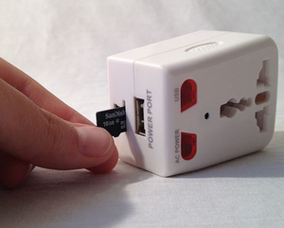 | Spy Cam Kamera Pengintai Model Bentuk Stop Kontak Dengan Sensor Gerak | Features: Universal Adapter with Hidden Camera Easy to install and operate Video Resolution: 720 x 480, 30fps Video and Audio Taking, PC Webcam, Motion Detection Supported Cycling Recording Supported Specifications: Primary Function: universal adapter DVR Video Format: AVI Video Resolution: 720 x 480 Video Frame Rate: 30 fps Memory: support Micro SD Card, 32GB maximum (not included) Port: USB port USB Interface: USB 2.0 Video and Audio Taking Supported Cycling Recording: overwrite the previous one when disk space is not enough. Motion Detection Supported PC Webcam Supported: need to install driver program OS Supported: Windows 98/Me/2000/XP /vista 32/Win 7, Mac OS 9.2.2 or above version | Rp 850.000
21 |  | 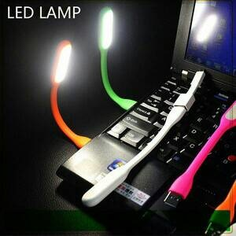 | USB LED Lamps / Emergency Lamp Bentuk Flexible | Colokan Port USB : Laptop / Powerbank Bentuk Flexible dapat ditekuk Cahaya membias menyebar, bukan titik-titik lampu Daya 1.2watt (LED jadi lebih terang dibandingkan lampu biasa dan tentu HEMAT) | Rp 8.000
22 |  | 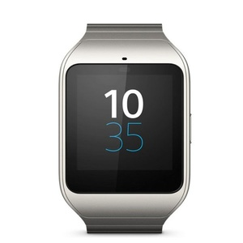 | Sony SmartWatch 3 SWR-50 Silver - Steel Metal | ISI BOX : Sony SWR50 SmartWatch 3 Steel Metal - SilverMicro USB CableManual Book Kompatibel dengan Android 4.3 keatas IP68 rated Water Protected Layar 1.6 Transflective Display Quad ARM A7, 1.2 Ghz 512 MB RAM, 4 GB eMMC GARANSI 1 BULAN | Rp 3.699.000

